Oppskrift
Chipotle CreamChipotle Cream
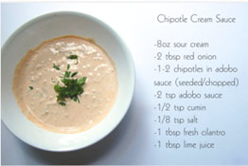

Miks alle ingrediensene i en foodprosessor eller med en visp. Hell på sprøyteflaske for å bruke som topping til matretter. Alternativt som dip eller saus.Miks alle ingrediensene i en foodprosessor eller med en visp. Hell på sprøyteflaske for å bruke som topping til matretter. Alternativt som dip eller saus.
Number of servingsNumber of servings | 1
EPDEPD | ProductProduct | Per servingPer serving |  | TotalTotal |  | QtyPerPackQtyPerPack | PackSizePackSize | PackUnitPackUnit | PackagingPackaging | ItemsItems
 | Chipotle chillipeppers 12x198g El Paradiso Chipotle chillipeppers 12x198g El Paradiso | 20 | gg | 0 | gg |  |  |  |  | 0
 | Hele semitørkede tomater6x1kg Paradiso Hele semitørkede tomater6x1kg Paradiso | 0.03 | kgkg | 0 | kgkg |  |  |  |  | 0
26257702625770 | Kokosmelk Premium 75% Kokosmelk Premium 75% | 0.03 | ll | 0 | ll | 12 | 1 | ll | 12x1l12x1l | 0
 | frisk koriander frisk koriander | 5 | gg | 0 | gg |  |  |  |  | 0
 | lime lime | 5 | mlml | 0 | mlml |  |  |  |  | 0

 | * Allergens* Allergens

